Sheet1
类 | 问题 | 目标 | 责任人
loading | logo位置 |  | H

战斗 | Bufficon重叠 | 列表显示 | H
 | 持续伤害技能计算时间与提示不符 | 校正 | H
 | 怪物未落地时英雄已经开始播放攻击动作 | 校正 | H

数据 | 英雄 |  | L
 | 技能 |  | L
 | 掉落 |  | L

数据统计 | 数据类型修正 | 如生命值、点伤等去小数点 | P

登录奖励 | 个别情况下登录奖励btn点击无效 |  | P

技能 | Buff提示列表从上而下排序 | 从下而上 | M
 | 满级时按钮未置灰 | 置灰 | M
 | 技能list默认显示该英雄所有技能 | 排序：当前已结算并可升级的技能-已结算不可升级的技能-未解锁的技能；默认显示2个技能 | M

英雄 | 英雄死亡时所属技能列表为收起 | 收起 | M
 | 攻击间隔缩短的效果为- | 改为+ | M

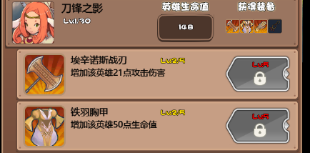
装备 | 英雄装备锁定时小icon未及时更新 | 实时更新 | M
 | 装备描述信息未及时更新 | 实时更新 | M

排行榜 | 第一名数据缺失？ |  | P

商城 | 缺少购买道具表现 | 需增加表现 | P
 | 资源名称未对应中文 | 校正 | P
 | 货币icon用错资源 | 用无底的 | P
 | 摇钱树页面数据为及时随战役刷新 | 校正 | P
 | 打开商城-商店后点击金币增加icon无效 | 跳转至摇钱树 | P

资源js | 独立资源到单独的js内 |  | P

功能拓展 | 在自定义指南 | Q&A | L

死亡倒计时

